例
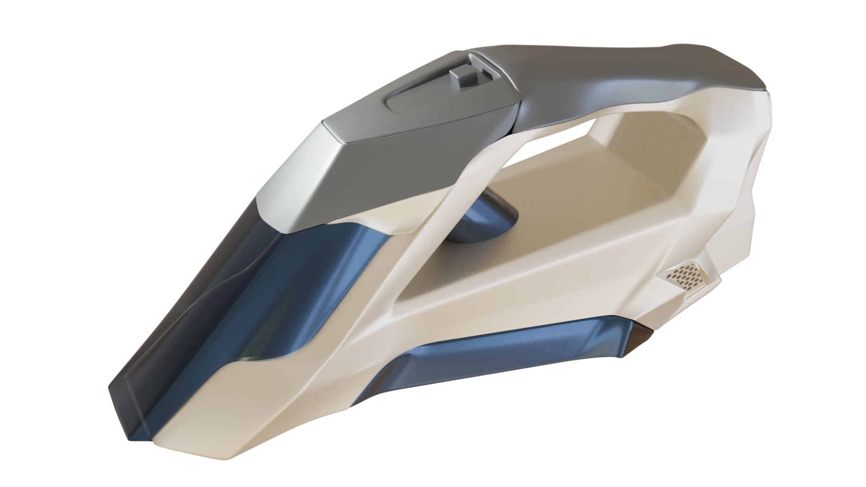
依頼前

 |  | 赤の部分は、全てグレー

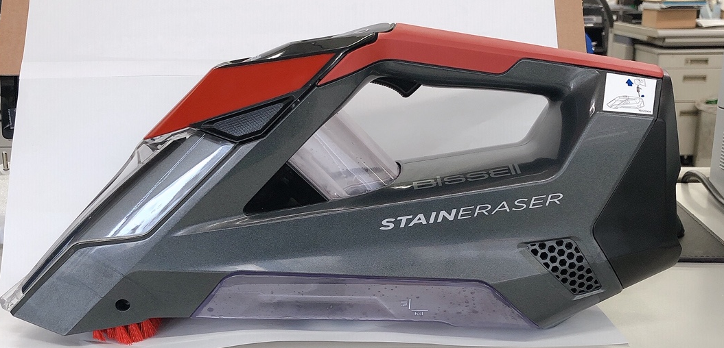

 |  |  | ボディカラーは、「クリーム色」

 | ブラシの毛は削除

 | その他、透明の部分（○印）は、透明の薄いブルーへ変更してください。

依頼後

今回の依頼
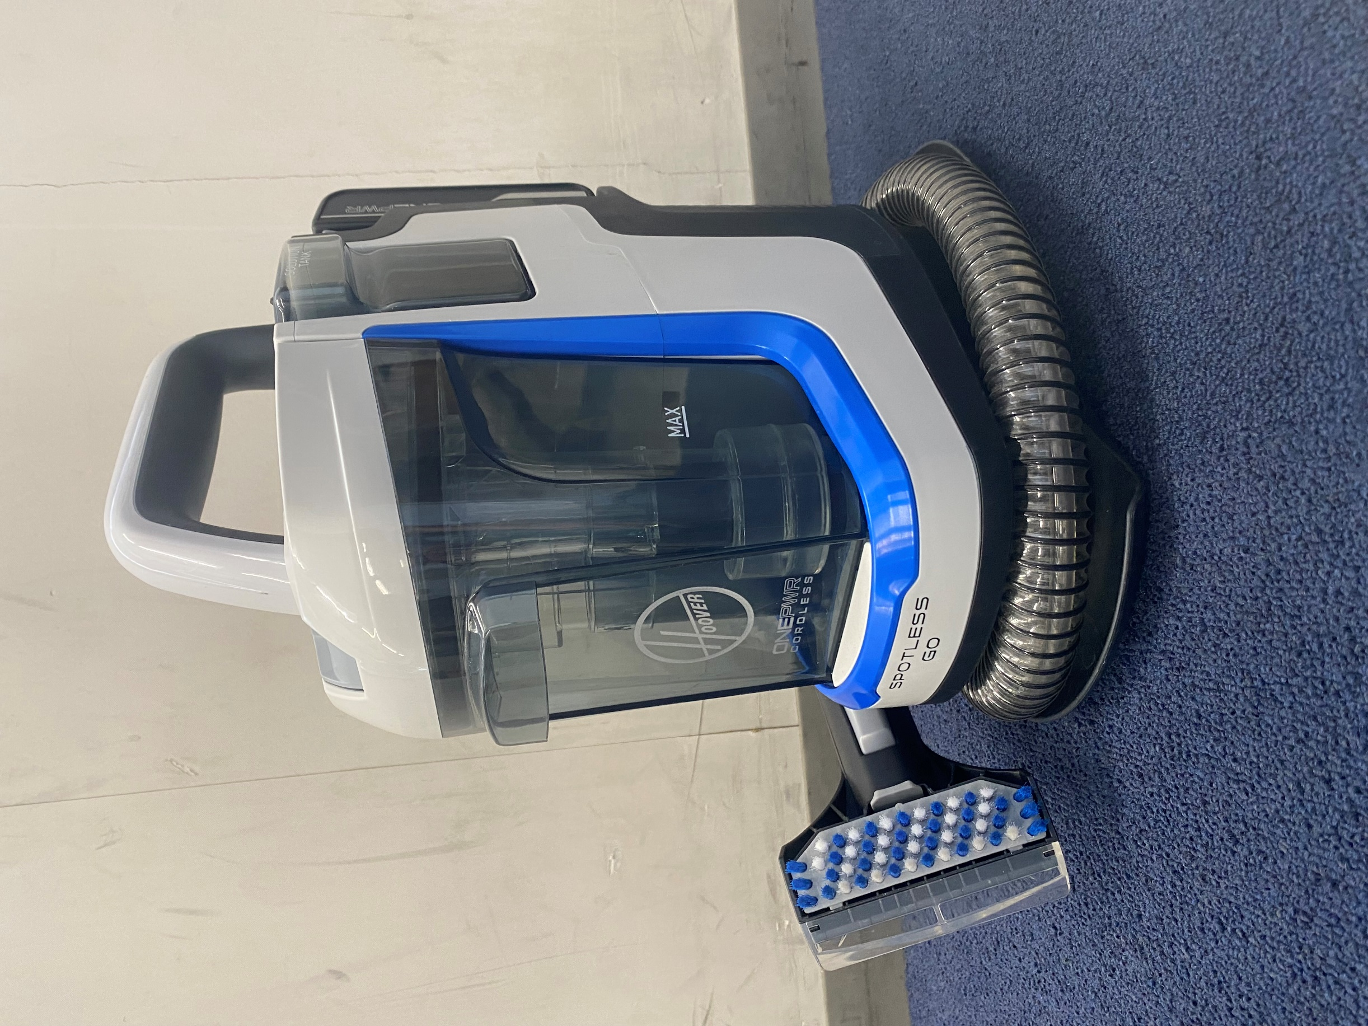
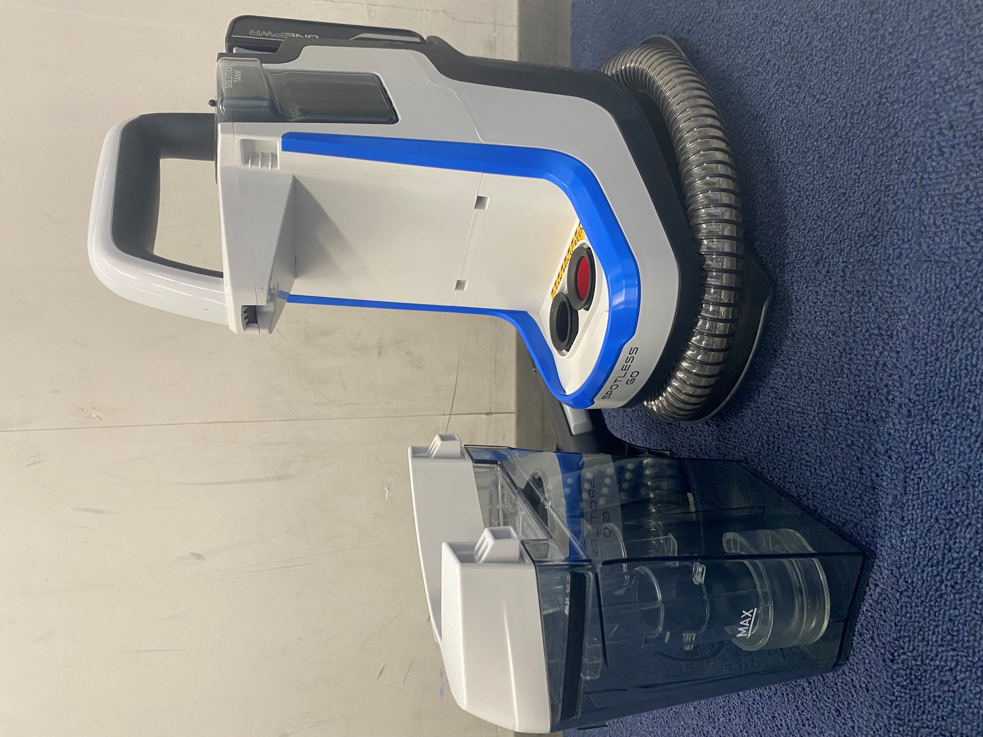

 |  | 見本①グレー

 |  | １，青の部分はグレーに変更、見本①

図①
 |  |  | 図②、変更箇所は図①と同様
 | ２，ロゴ名、文字削除

